注意事項
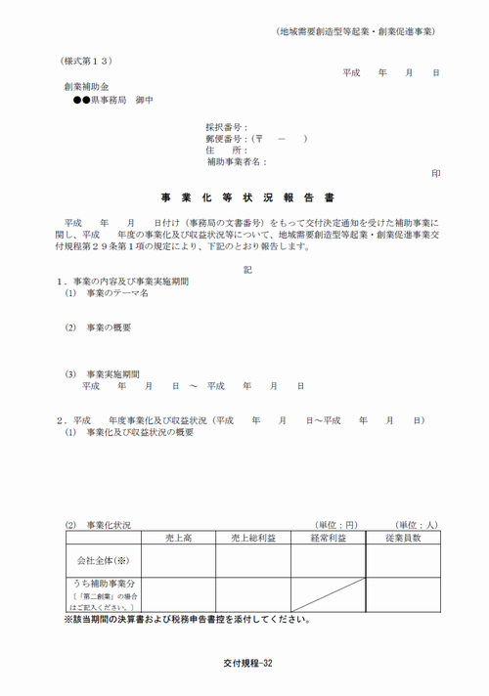
「平成24年度補正予算事業創業補助金 『事業化等状況報告書 （3）収益状況』 計算シート.」の活用にあたり、ご留意いただきたいこと

（1）このエクセルは（様式第13）事業化等状況報告書の記載数値算出のための補助ツールです。

（2）この計算方法及び考え方については、あくまでも平成２４年度補正事業の創業補助金事業に限定されるものです。
※募集年や補助金により計算式が異なりますので、ご注意ください

（3）事業化等状況報告書報告書ご提出の際は、税務当局に申告された決算書及び税務申告書等を合わせてご提出ください。
（4）入力する金額は創業補助金の補助事業に係る金額となります。
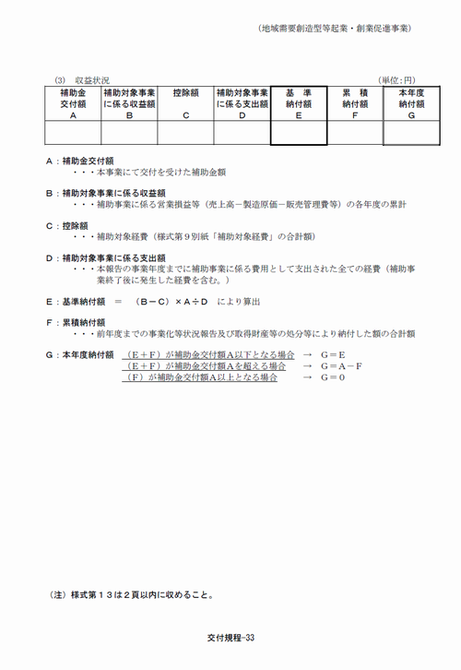

（5）事業実施期間が複数年にわたる事業者については、初回報告年度（1期）の1事業年度前（以後、0期と呼ぶ）の申告書等も合わせてご提出ください。
※事業実施期間が複数年にわたる場合（0期が発生する場合）のイメージは下記を参照ください
（６）第二創業型の場合は補助事業に限定した数字での計算となりますので、区分経理等による資料の整備、ご提出をお願いいたします。

 |  |  |  | ※事業実施期間が複数年にわたる場合（0期目が発生する場合）のイメージ
初年度
事業化状況
報告期限
（交付規程第29条）
Ｈ27.3.31

交付決定日
Ｈ25.10.31
事業完了日
Ｈ26.3.31

Ｈ25.1.1
Ｈ25.12.31
Ｈ26.12.31

事業年度終了日から3か月以内
 |  | 事業実施期間

 | 0期 |  | 1期

記載例
 |  |  | ＜第1回報告＞
平成24年度補正予算事業創業補助金 『事業化等状況報告書 （3）収益状況』 計算シート
 | 個人事業主（青色申告者用）

Ⅰ、採択事業の情報を黄色ハッチ部（太枠内）に入力ください。
採択番号： | 事業実施期間： | 平成 年 月 日 ～ 平成 年 月 日
屋号等： | 個人事業開業日： | 平成 年 月 日
事業主氏名： | 本報告対象期間： | 平成 年 月 日 ～ 平成 年 月 日

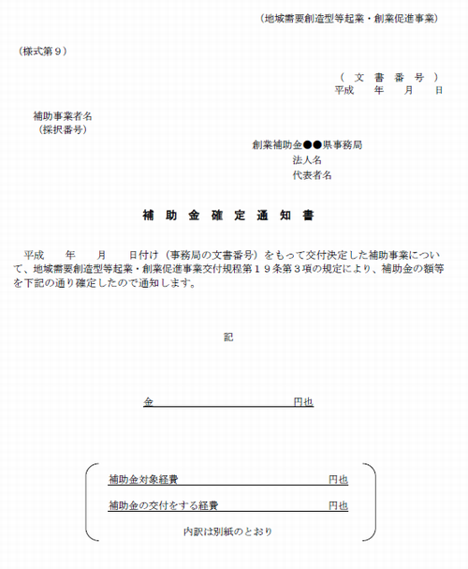
Ⅱ、確定申告書・所得税青色申告決算書より黄色ハッチ部（太枠内）に補助事業に関する数字を入力してください。
※補足説明等に記載の決算書等の該当項目番号は様式の改定により変更となる場合があります。
※第二創業型の場合は補助事業に限定した数字を入力ください。
項目 | 金額 |  | 補足説明等
 | 0期目 | 1期目
１、売上金額 |  | 129,638,727 | 「青色申告決算書」の「(1)売上（収入）金額」を記入してください。 （補助金受給額、補助事業と関連のない雑収入等は控除して記入してください。併せて控除金額が確認できる書類もご提出ください。）
２、売上原価 | 37,974,398 | 50,223,412 | 「青色申告決算書」の「(6)差引原価」の金額を記入してください。
３、経費 | 38,718,898 | 66,680,196 | 「青色申告決算書」の「(32)経費・計」の金額を記入してください。
４、繰入額・専従者給与 | 4,500,072 | 0 | 「青色申告決算書」の「(42)繰入額等・計」の金額を記入してください。
５、青色申告特別控除 | 3,811,640 | 0 | 「青色申告決算書」の「(44)青色申告特別控除額」を記入してください。
６、その他税務申告時に認められている控除 | 0 | 0 | 「確定申告書B・第1表」の「(25)所得から差し引かれる金額・合計」の金額を記入してください。
７、事業主給与相当額 | 0 | 0 | ご自身の当該事業の給与に相当する年収額を記入してください。
８、租税公課 | 0 | 6,475,100 | 該当年度の所得税等「３、経費」に含まれていない税金の金額を記入してください。併せて金額が判る書類もご提示ください。

９、補助対象経費 | 4,330,000 |  | 「補助金確定通知書（様式第９）」に記載された補助対象経費の金額を記入してください。
１０、補助金交付額 | 2,000,000 |  | 「補助金確定通知書（様式第９）」に記載された補助金確定金額を記入してください。

１１、前年度までの収益に伴う納付金 | 0 |  | 前年度までに収益の発生により国庫納付した額がある場合、記入してください。（第1回報告は0円）
１２、取得財産処分に伴う納付金 | 0 |  | これまで補助金により取得した取得価格50万円以上の財産を処分したことによる国庫納付が発生している場合、合計額を記入してください。

Ⅲ、算出された以下の太枠内の金額を事業化等状況報告書のA～Gへ記入してください。
項目 | 金額
A：補助金交付額 | 2,000,000
B：補助対象事業に係る収益額 | 6,260,019
C：控除額 | 4,330,000
D：補助対象事業に係る支出額 | 208,383,716
E：基準納付額 | 18,523
F：累積納付額 | 0
G：本年度納付額 | 18,523

交付規程第29条により補助事業終了後5年間、毎事業年度終了後3か月以内に事業化等状況報告書（様式第13）の提出が
必要となりますので、ご協力よろしくお願いいたします。

問い合わせ先 ： 創業補助金○○県事務局 TEL

